Estadísticas
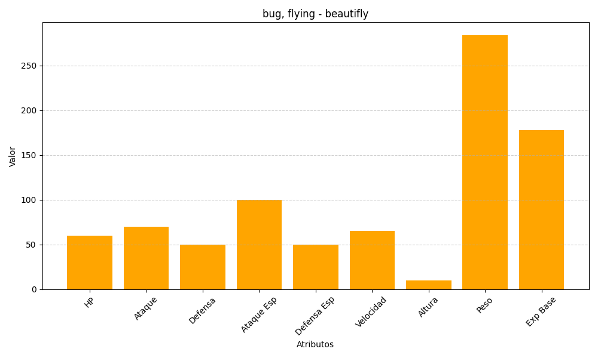
ID | Nombre | Tipo | HP | Ataque | Defensa | Ataque Especial | Defensa Especial | Velocidad | Altura | Peso | Experiencia Base
267 | beautifly | bug, flying | 60 | 70 | 50 | 100 | 50 | 65 | 10 | 284 | 178

